Лист1
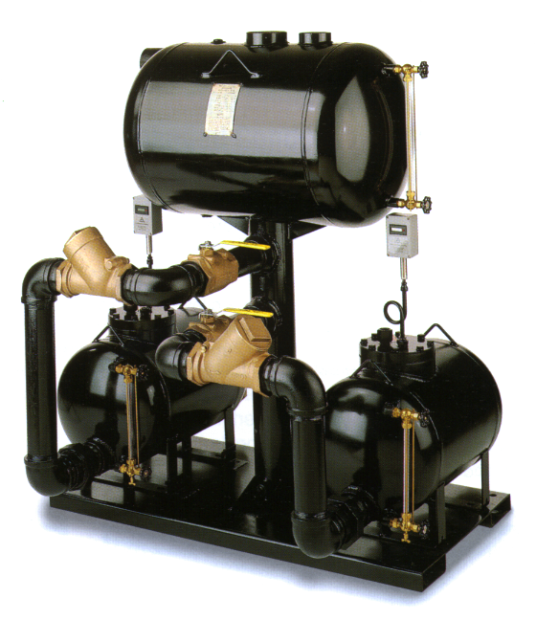

 |  |  | Конденсатный насос

 |  |  | Опросный лист

 |  |  | www.steamsys.ru
Паровые системы

№ | Параметр | Единица измерения | Значение
1* | Расход конденсата максимальный | кг/ч
2 | Количество источников конденсата и расходы по каждому из них
3* | Для электрического насоса указать требуемое давление на выходе насоса | бар изб.

 | Для механического насоса указать величину противодавления в конденсатной линии
4 | Тип насоса | O прямого действия
 |  | O пар O сжатый воздух

 |  | O электрический
 |  | O 1х230В O 3х380В
5* | Расположение | O на улице
 |  | O в помещении
6 | Количество насосов в установке | O 1 O 2 O 3
7 | Комплектация | O только насос
 |  | O комплектная насосная установка
 |  | O оборудование "россыпью"
 |  | O установка в сборе, на несущей раме
8 | Примечание:

* Если вы затрудняетесь в определении каких-либо значений, свяжитесь с нами, мы поможем их определить, основываясь на дополнительной информации о процессе / установке. Поля, отмеченные *, являются обязательными для заполнения.

ООО "Паровые системы", 192007, г. Санкт-Петербург, ул. Курская, 27 Факс: (812) 655-08-96, Тел.: +7 812 602 777 0 info@steamsys.ru, www.steamsys.ru

